Nacionales
INDICADORES NACIONALES

Gasto e Inversión en Protección Ambiental
 |  | Gasto y/o inversión en protección ambiental |  |  | Contenido

22.3%
77.7%
 |  |  |  | %
 |  |  | SÍ | 22.3
 |  |  | NO | 77.7

Estudio de Impacto Ambiental
 |  | Tiene Estudio de Impacto Ambiental |  |  | Contenido
16.0%
 |  |  |  | %
 |  |  | SI | 16.0
 |  |  | NO | 84.0
84.0%

Licencia Ambiental
 |  | Tiene Licencia Ambiental |  |  | Contenido
10.7%
 |  |  |  | %
 |  |  | SI | 10.7
 |  |  | NO | 89.3
89.3%

Certificación ISO 14001
 |  | Tiene Certificación ISO 14001 |  |  | Contenido

2.0%
 |  |  |  | %
 |  |  | SI | 2.0
 |  |  | NO | 98.0

98.0%

 | Inversión en equipos de protección ambiental |  | Contenido

 | TIPO DE EQUIPO | % de inversión |  | La mayoría de inversiones realizadas en protección ambiental corresponde a equipos e instalaciones para reducir las emisiones de contaminación.
 | Equipos e instalaciones para reducir el consumo de materias primas contaminantes | 2.2
 | Equipos e instalaciones para reducir los ruidos y vibraciones | 1.4
 | Equipos e instalaciones para reducir la generación de desechos | 9.3
 | Equipos e instalaciones para el ahorro de agua | 18.5
 | Equipos e instalaciones para el ahorro de energía | 19.5
 | Otros equipos e instalaciones (especificar): | 1.4
 | Equipos e instalaciones para reducir las emisiones de contaminación | 33.7

 | Inversión en protección ambiental por factor |  | Contenido

 | FACTOR | % de inversión
 | Otros | 0.9
 | Ruidos y Vibraciones | 2
 | Emisiones al aire | 7
 | Desechos/ Residuos Sólidos | 7.3
 | Suelo y Agua | 8.5
 | Naturaleza y Biodiversidad | 19.3
 | Aguas Residuales | 55

 | Ingresos por protección ambiental |  | Contenido

 | TIPO DE INGRESO | % ingreso
 | Venta de servicios de protección ambiental | 39.9
 | Ventas de subproductos o residuos | 59.8
 | Otros | 0.3

 | Gastos, Pagos y Tasas por Protección Ambiental |  | Contenido

 | Tipo de gasto, tasas y otros | % Gasto, pagos, tasas
 | Otros gastos | 1.4
 | Gastos por capacitación en protección ambiental | 1.5
 | Costos por la utilización de productos no contaminantes | 2.7
 | Gastos de eliminación de desechos peligrosos | 3.2
 | Gastos en publicidad tecnologías limpias | 3.5
 | Gastos asociados a equipos de protección ambiental | 10.8
 | Pagos por compras de servicios de P.A | 12.7
 | Gastos de personal ocupado en actividades de P.A. | 17.9
 | Tasas ambientales pagados a las Instituciones Públicas | 20.6
 | Gastos relacionados con la protección del personal | 25.8
Inversión:
1.- Equipos e instalaciones independientes
2.- Equipos e instalaciones integrados

 | Gasto e Inversión en Protección Ambiental |  | Contenido

 |  | %
 | Gasto | 43.1
 | Inversión | 56.9
Gasto:
1.- Gastos corrientes
2.- Tasas
3.- Impuestos
4.- Multas

Por tamaño
INDICADORES POR TAMAÑO

 | Gasto y/o inversión en protección ambiental
 | Tipo de empresa | Si | No
 | Pequeña empresa (De 10 a 49 empleados) | 15.7 | 84.3
 | Mediana empresa (De 50 a 199 empleados) | 29.5 | 70.5
 | Grande empresa (De 200 empleados en adelante) | 38.9 | 61.1

 |  |  |  | Contenido
 | Estudio de Impacto Ambiental
 | Tipo de empresa | Si | No
Las grandes empresas son las que cuentan con mayor porcentaje de gasto e inversión, Estudios de impacto ambiental aprobados, licencias ambientales y Certificaciones ISO 14001
 | Pequeña empresa (De 10 a 49 empleados) | 11.7 | 88.3
 | Mediana empresa (De 50 a 199 empleados) | 19.7 | 80.3
 | Grande empresa (De 200 empleados en adelante) | 28.1 | 71.9

 | Licencia Ambiental
 | Tipo de empresa | Si | No
 | Pequeña empresa (De 10 a 49 empleados) | 9.7 | 90.3
 | Mediana empresa (De 50 a 199 empleados) | 11.6 | 88.4
 | Grande empresa (De 200 empleados en adelante) | 13.8 | 86.2

 | Certificación ISO 14001
 | Tipo de empresa | Si | No
 | Pequeña empresa (De 10 a 49 empleados) | 1.3 | 98.7
 | Mediana empresa (De 50 a 199 empleados) | 0.9 | 99.1
 | Grande empresa (De 200 empleados en adelante) | 6.4 | 93.6

Por tipo de actividad
INDICADORES POR TAMAÑO

 | Gasto y/o inversión en protección ambiental
 |  | Si | No
 | Minería | 61.40% | 38.6%
 | Manufcatura | 37.40% | 62.6%
 | Comercio | 7.40% | 92.6%
 | Hotel | 4.80% | 95.2%
 | Restaurantes | 3.40% | 96.6%
 | Servicios en general | 15.70% | 84.3%

Las empresas mineras son las que tienen mayor gasto e inversión ambiental y cuentan con licencias ambientales
 | Estudio de Impacto Ambiental
 |  | Si | No
 | Minería | 29.5% | 70.5%
 | Manufcatura | 28.6% | 71.4% | Contenido
 | Comercio | 6.2% | 93.8%
 | Hotel | 3.4% | 96.6%
 | Restaurantes | 0.7% | 99.3%
 | Servicios en general | 6.8% | 93.2%

 | Licencia Ambiental
 |  | Si | No
 | Minería | 7.0% | 93.0%
 | Manufcatura | 19.4% | 80.6%
 | Comercio | 3.3% | 96.7%
 | Hotel | 4.1% | 95.9%
 | Restaurantes | 2.1% | 97.9%
 | Servicios en general | 5.7% | 94.3%

 | Certificación ISO 14001
 |  | Si | No
 | Minería | 0.0% | 100.0%
 | Manufcatura | 2.0% | 98.0%
 | Comercio | 0.5% | 99.5%
 | Hotel | 0.7% | 99.3%
 | Restaurantes | 0.0% | 100.0%
 | Servicios en general | 5.9% | 94.1%

Por provincia
INDICADORES POR PROVINCIA

 | Gasto y/o inversión en protección ambiental |  |  | Contenido
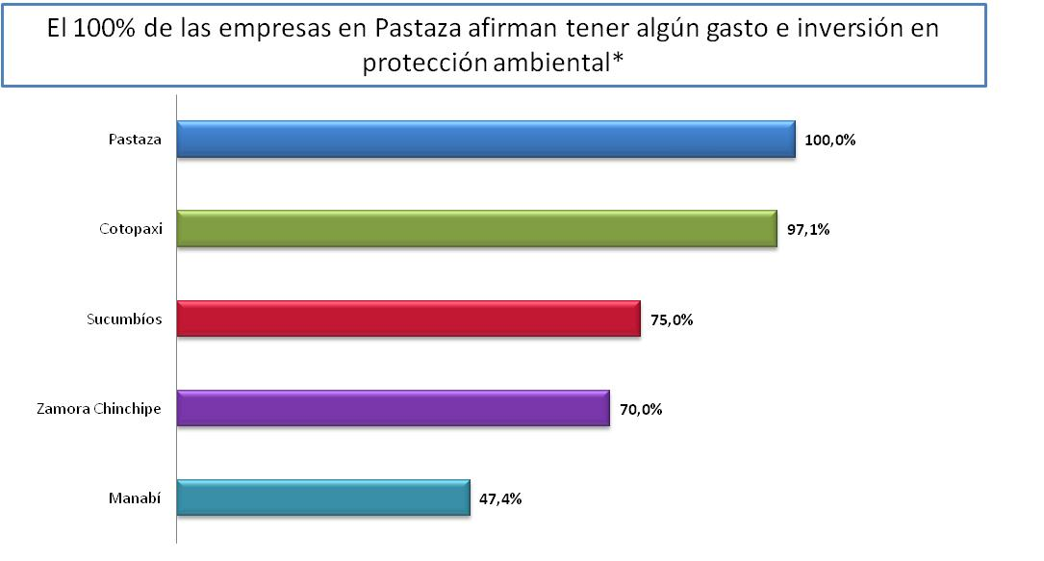
 | PROVINCIA | SI | No
 | Manabí | 47.4% | 52.6%
 | Zamora Chinchipe | 70.0% | 30.0%
 | Sucumbíos | 75.0% | 25.0%
 | Cotopaxi | 97.1% | 2.9%
 | Pastaza | 100.0% | 0.0%

 | Estudio de Impacto Ambiental |  |  | Contenido

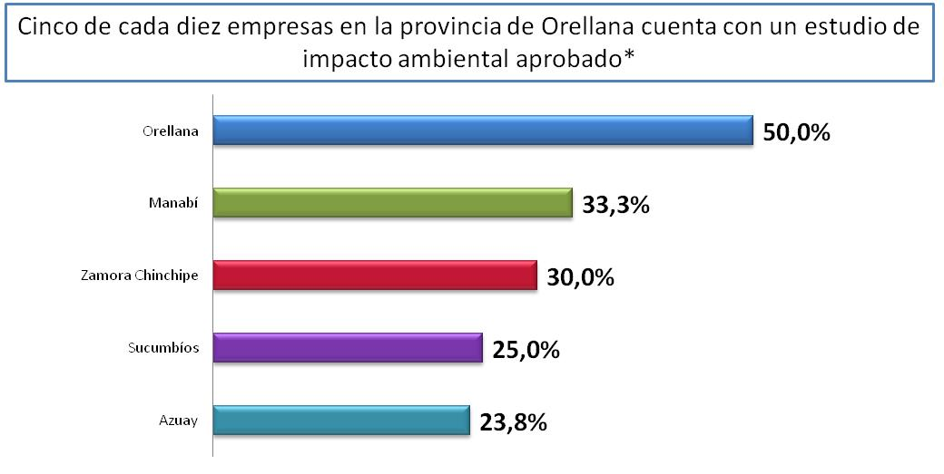
 | PROVINCIA | SI | No
 | Azuay | 23.8% | 76.17%
 | Sucumbíos | 25.0% | 75.00%
 | Zamora Chinchipe | 30.0% | 70.00%
 | Manabí | 33.3% | 66.67%
 | Orellana | 50.0% | 50.00%

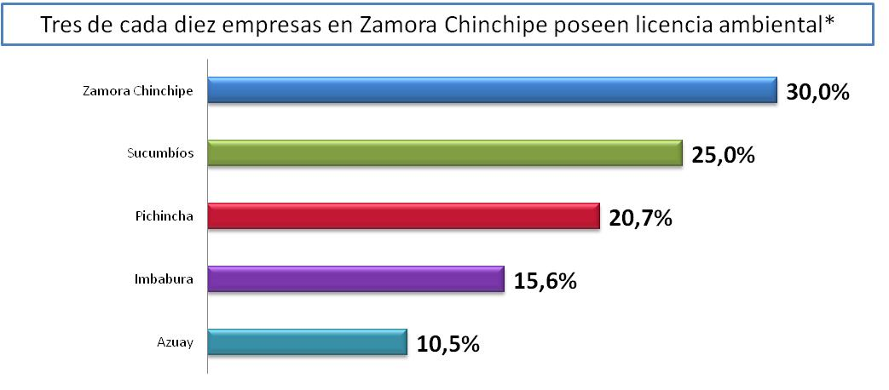
 | Licencia Ambiental
 |  |  |  | Contenido
 | PROVINCIA | SI | No
 | Azuay | 10.5% | 89.45%
 | Imbabura | 15.6% | 84.38%
 | Pichincha | 20.7% | 79.34%
 | Sucumbíos | 25.0% | 75.00%
 | Zamora Chinchipe | 30.0% | 70.00%

 | Certificación ISO 14001
 |  |  |  | Contenido
 | PROVINCIA | SI | No
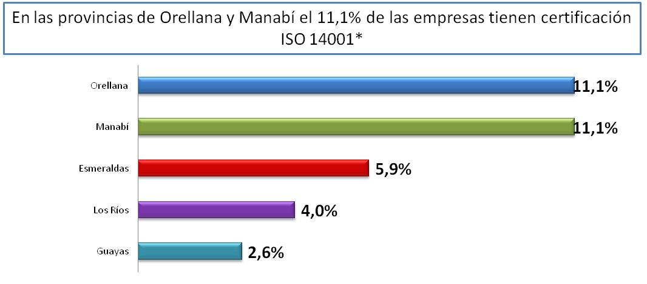
 | Guayas | 2.6% | 97.36%
 | Los Ríos | 4.0% | 96.00%
 | Esmeraldas | 5.9% | 94.12%
 | Manabí | 11.1% | 88.89%
 | Orellana | 11.1% | 88.89%

